Sheet1
 |  | 通用学习计划表-番茄计划表

 | 2022 |  | 年 | 4 | 月 |  |  | 每5分钟为一个番茄钟，每次学习最多设置5个番茄钟，不到5分钟不计算

 | 日 | 一 | 二 | 三 | 四 | 五 | 六 | 日期 | 学习项目 | 学习时间(min) |  | 学习番茄数 |  |  |  |  | 完成率 | 备注 | 本周番茄数统计表
 | 2022-03-27 | 2022-03-28 | 2022-03-29 | 2022-03-30 | 2022-03-31 | 2022-04-01 | 2022-04-02 |  |  | 计划 | 实际 |  |  |  |  |  |  |  | 日期 | 番茄数
 | 2022-04-03 | 2022-04-04 | 2022-04-05 | 2022-04-06 | 2022-04-07 | 2022-04-08 | 2022-04-09 | 2022-04-10 | 记忆S单元单词 | 25 | 20 | ● | ● | ● | ● |  | 80.00% |  | 2022-04-12 | 0
 | 2022-04-10 | 2022-04-11 | 2022-04-12 | 2022-04-13 | 2022-04-14 | 2022-04-15 | 2022-04-16 | 2022-04-10 | Y单元听写单词 | 25 | 25 | ● | ● | ● | ● | ● | 100.00% |  | 2022-04-13 | 0
 | 2022-04-17 | 2022-04-18 | 2022-04-19 | 2022-04-20 | 2022-04-21 | 2022-04-22 | 2022-04-23 | 2022-04-10 | A课外书阅读 | 20 | 15 | ● | ● | ● |  |  | 75.00% |  | 2022-04-14 | 0
 | 2022-04-24 | 2022-04-25 | 2022-04-26 | 2022-04-27 | 2022-04-28 | 2022-04-29 | 2022-04-30 | 2022-04-09 | 课外书题目练习 | 25 | 20 | ● | ● | ● | ● |  | 80.00% |  | 2022-04-15 | 0
 | 2022-05-01 | 2022-05-02 | 2022-05-03 | 2022-05-04 | 2022-05-05 | 2022-05-06 | 2022-05-07 | 2022-04-09 | 记忆S单元单词 | 25 | 15 | ● | ● | ● |  |  | 60.00% |  | 2022-04-16 | 0
 |  |  |  |  |  |  |  | 2022-04-09 | Y单元听写单词 | 25 | 22 | ● | ● | ● | ● |  | 88.00% |  | 2022-04-17 | 0
 |  |  |  |  |  |  |  | 2022-04-09 | A课外书阅读 | 25 | 20 | ● | ● | ● | ● |  | 80.00% |  | 2022-04-18 | 8
今日学习计划总结表 |  |  |  |  |  |  |  | 2022-04-09 | 课外书题目练习 | 25 | 17 | ● | ● | ● |  |  | 68.00%
 | 今日计划番茄数 |  |  |  | 10 |  |  | 2022-04-03 | 记忆S单元单词 | 25 | 25 | ● | ● | ● | ● | ● | 100.00% |  | 记忆S单元单词 | ● | ● | ●
 | 今日实际番茄数 |  |  |  | 8 |  |  | 2022-04-03 | Y单元听写单词 | 25 | 20 | ● | ● | ● | ● |  | 80.00% |  | Y单元听写单词 | ● | ● | ● | ● | ●
 | 今日完成率 |  |  |  | 80.00% |  |  | 2022-04-03 | A课外书阅读 | 25 | 19 | ● | ● | ● |  |  | 76.00% |  | 0 | 0 | 0 | 0 | 0 | 0
 |  |  |  |  |  |  |  | 2022-04-04 | 课外书题目练习 | 25 | 18 | ● | ● | ● |  |  | 72.00% |  | 0 | 0 | 0 | 0 | 0 | 0
 | 学习项目 |  |  |  | 学习番茄数 |  |  | 2022-04-04 | 记忆S单元单词 | 25 | 21 | ● | ● | ● | ● |  | 84.00% |  | 0 | 0 | 0 | 0 | 0 | 0
 | 记忆S单元单词 |  |  |  | 1900-01-03 |  | ● | 2022-04-05 | Y单元听写单词 | 25 | 22 | ● | ● | ● | ● |  | 88.00% |  | 0 | 0 | 0 | 0 | 0 | 0
 | Y单元听写单词 |  |  |  | 1900-01-05 |  | ● | 2022-04-05 | A课外书阅读 | 25 | 16 | ● | ● | ● |  |  | 64.00% |  | 0 | 0 | 0 | 0 | 0 | 0
 |  |  |  |  | 0 |  |  | 2022-04-06 | 课外书题目练习 | 25 | 15 | ● | ● | ● |  |  | 60.00% |  | 0 | 0 | 0 | 0 | 0 | 0
 |  |  |  |  | 0 |  |  | 2022-04-26 | 记忆S单元单词 | 25 | 13 | ● | ● |  |  |  | 52.00% |  | 0 | 0 | 0 | 0 | 0 | 0
 |  |  |  |  | 0 |  |  | 2022-04-07 | Y单元听写单词 | 25 | 17 | ● | ● | ● |  |  | 68.00% |  | 0 | 0 | 0 | 0 | 0 | 0
 |  |  |  |  | 0 |  |  | 2022-04-07 | A课外书阅读 | 25 | 21 | ● | ● | ● | ● |  | 84.00% |  | 0 | 0 | 0 | 0 | 0 | 0
 |  |  |  |  | 0 |  |  | 2022-04-08 | 课外书题目练习 | 25 | 22 | ● | ● | ● | ● |  | 88.00% |  | 0 | 0 | 0 | 0 | 0 | 0
 |  |  |  |  | 0 |  |  | 2022-04-18 | 记忆S单元单词 | 25 | 18 | ● | ● | ● |  |  | 72.00% |  | 0 | 0 | 0 | 0 | 0 | 0
 |  |  |  |  | 0 |  |  | 2022-04-18 | Y单元听写单词 | 25 | 25 | ● | ● | ● | ● | ● | 100.00% |  | 0 | 0 | 0 | 0 | 0 | 0
 |  |  |  |  | 0 |  |  |  |  |  |  |  |  |  |  |  |  |  | 0 | 0 | 0 | 0 | 0 | 0
 |  |  |  |  | 0 |  |  |  |  |  |  |  |  |  |  |  |  |  | 0 | 0 | 0 | 0 | 0 | 0
 |  |  |  |  | 0 |  |  |  |  |  |  |  |  |  |  |  |  |  | 0 | 0 | 0 | 0 | 0 | 0

使用说明
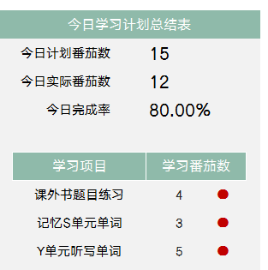
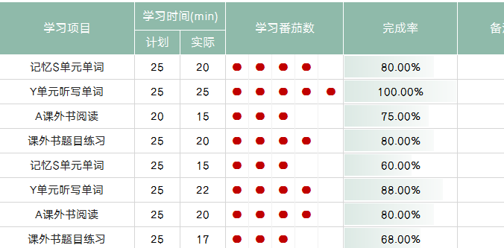
稻壳儿表格模板使用说明
（本页为说明页，用户使用模板时可删除本页内容）

01
基础操作指南
中文｜字体名称
汉仪字研卡通W
中文｜字体名称
汉仪旗黑 55简
02
字体说明

· 如何撤销工作表保护？
1、选中对应工作表。
2、点击：「审阅---撤销工作表」保护。

· 如何增加行数？
1、选中最后一行，鼠标放在选中区域右下角。
2、当鼠标箭头变成黑色十字形时，点击鼠标左键下拉即可。

【说明】
模板中使用的字体仅限于个人学习、研究或欣赏目的使用，如需商用请您自行向版权方购买、获取商用版权。


· 请在此处输入表格使用说明问题。
1、更改年月，日期自动更新，今日学习项目自动生成，自动总结。
2、输入每日计划学习时间，和实际学习时间，学习番茄数自动生成。
3、学习完成率自动计算，本周学习番茄数自动统计

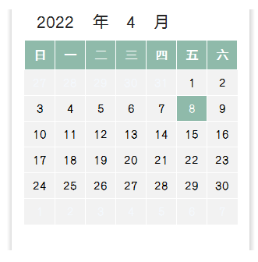
03
素材说明
图标：
模板中使用的图标来源于【稻壳图标】，仅限于个人学习、研究或欣赏目的使用，如需商用请您自行向版权方购买、获取商用版权。

